Hoja1
2024-01-18

LA PAZ 28 - HAEDO 4460-2005
BUENOS AIRES luquearti@gmail.com
____________________________________________________________________________________
"TENDER de PIE”
“Hierro PINTADO”
“PLEGABLES”

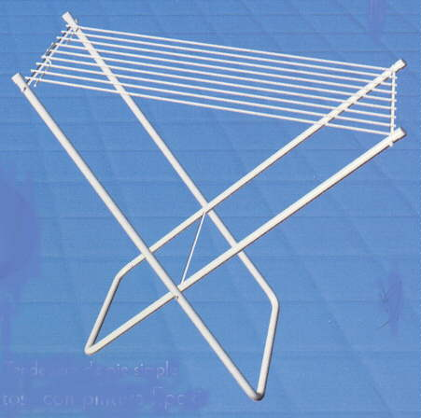
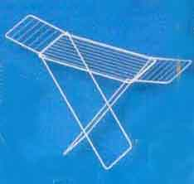

COD. | DESCRIPCION | PRECIO
TEN-09 | TENDER de PIE SIMPLE 9Varillas STANDAR | 13023.612
TEN-10 | TENDER de PIE SIMPLE 9Varillas REFORZADO | 15370.992
TEN-14 | TENDER de PIE C/ALAS 9Varillas STANDARD | 18326.952
TEN-15 | TENDER de PIE C/ALAS 9Varillas REFORZADO | 21816.167

